Analyse Whisper

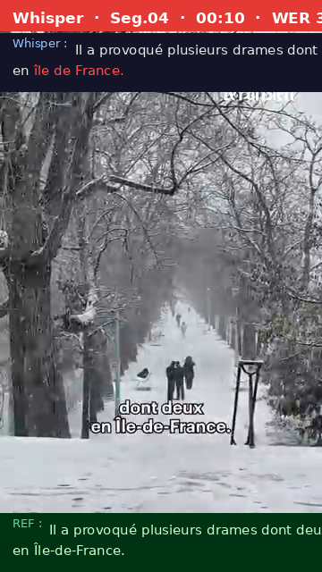
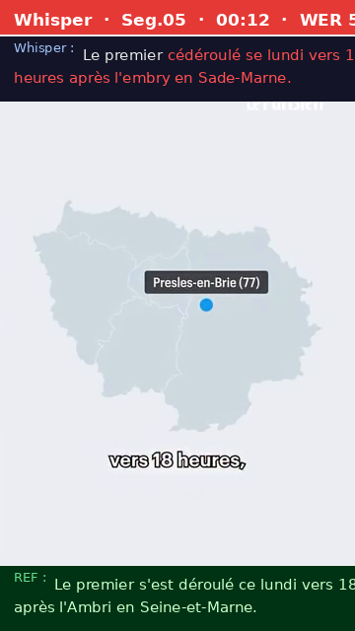
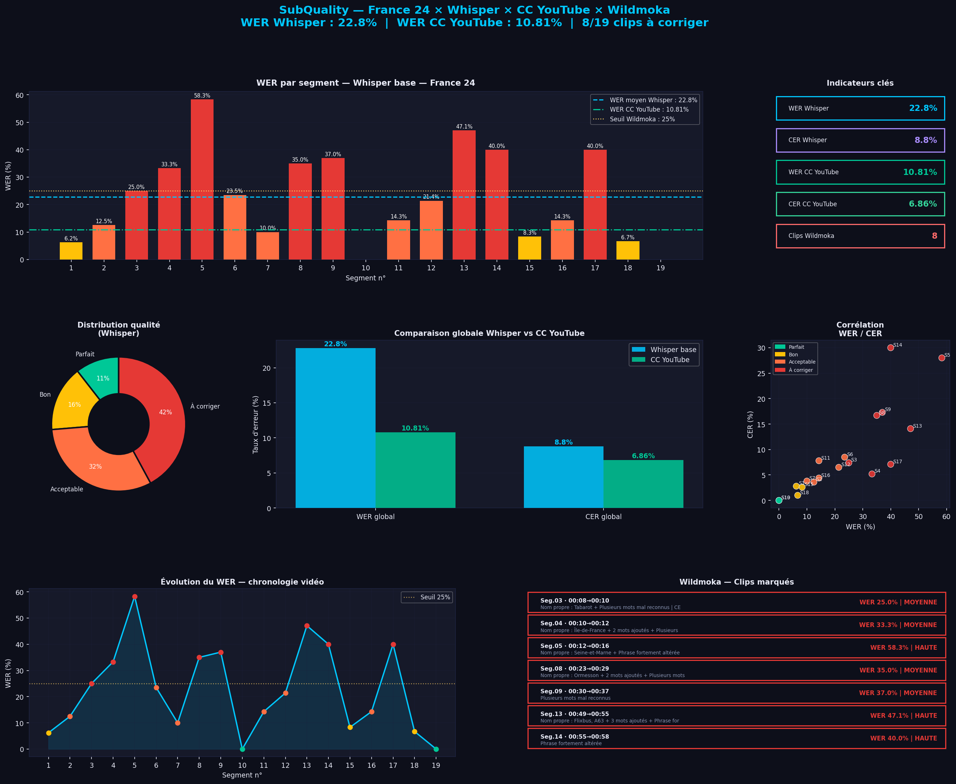
Analyse Whisper — segment par segment vs Référence

ID | Début | Fin | Référence | STT Whisper | WER % | CER % | Qualité | Explication | Wildmoka
1 | 00:00 | 00:03 | La neige a fait au moins 5 morts en 24 heures sur les routes de France. | La neige a fait au moins 5 mois en 24 heures sur les routes de France. | 6.2 | 2.8 | Bon | Légère variation, sens préservé | ⚠️ Vérifier
2 | 00:03 | 00:08 | L'épisode que connaît l'hexagone depuis ce lundi avait été un peu sous-évalué par les services météorologiques, | L'épisode que connaît l'exagon depuis ce lundi avait été un peu sous-évalué par les services métérologiques | 12.5 | 3.6 | Acceptable | Écart modéré | ⚠️ Vérifier
3 | 00:08 | 00:10 | a reconnu le ministre des transports Philippe Tabarot. | et a reconnu le ministre des transports Philippe Tabaro. | 25 | 7.4 | À corriger | Nom propre : Tabarot + Plusieurs mots mal reconnus | CER 7.4% bas car erreurs partielles | 🔴 À corriger
4 | 00:10 | 00:12 | Il a provoqué plusieurs drames dont deux en Île-de-France. | Il a provoqué plusieurs drames dont deux en île de France. | 33.3 | 5.2 | À corriger | Nom propre : Île-de-France + 2 mots ajoutés + Plusieurs mots mal reconnus | CER 5.2% bas car erreurs partielles | 🔴 À corriger
5 | 00:12 | 00:16 | Le premier s'est déroulé ce lundi vers 18h après l'Ambri en Seine-et-Marne. | Le premier cédéroulé se lundi vers 18 heures après l'embry en Sade-Marne. | 58.3 | 28 | À corriger | Nom propre : Seine-et-Marne + Phrase fortement altérée | 🔴 À corriger
6 | 00:16 | 00:20 | Une camionnette et un poids lourd sont entrés en collision au niveau du carrefour de deux départementales. | Une camionnette et un poilure sont entrée en collision au niveau du Carfour de deux départementales. | 23.5 | 8.5 | Acceptable | Écart modéré | ⚠️ Vérifier
7 | 00:20 | 00:23 | Le conducteur du fourgon est décédé, il avait 32 ans. | Le conducteur du forgom est décédé, il avait 32 ans. | 10 | 3.8 | Acceptable | Écart modéré | ⚠️ Vérifier
8 | 00:23 | 00:29 | Un deuxième accident mortel francilien s'est déroulé vers 23h30 sur un quai de la Marne à Ormesson-sur-Marne dans le 94. | Un deuxième accident mortel, France s'est déroulé vers 23h30 sur un cas de la Marne au Pére sur Marne dans le 94. | 35 | 16.7 | À corriger | Nom propre : Ormesson + 2 mots ajoutés + Plusieurs mots mal reconnus | 🔴 À corriger
9 | 00:30 | 00:37 | Un VTC aurait perdu le contrôle et a chuté dans le fleuve, son passager est parvenu à sortir du véhicule pour rejoindre la berge à la nage. | Un vt-ceau réper du contrôle et acheté dans le fleuve, son passage et lui a parvenu à sortir du véhicule pour rejoindre la berge à la nage. | 37 | 17.3 | À corriger | Plusieurs mots mal reconnus | 🔴 À corriger
10 | 00:37 | 00:41 | Le conducteur ne savait pas nager selon une source policière et n'a pas pu s'extraire de la voiture. | Le conducteur ne savait pas nager selon une source policière et n'a pas pu s'extraire de la voiture. | 0 | 0 | Parfait | Transcription parfaite | ✅ OK
11 | 00:41 | 00:45 | Remonté inconscient à la surface par les secours, il n'a pas pu être réanimé. | Remonté un consent, la surface par les secours, il n'a pas pu être réanimé. | 14.3 | 7.8 | Acceptable | Écart modéré | ⚠️ Vérifier
12 | 00:45 | 00:49 | Dans les Landes, trois personnes sont également décédées dans deux accidents liés au verglas. | Dans les lands, de trois personnes sont également décédées dans deux accidents, liés au verglas. | 21.4 | 6.5 | Acceptable | Écart modéré | ⚠️ Vérifier
13 | 00:49 | 00:55 | Deux ont péri à la suite d'une collision entre deux autocars Flixbus vers 7h10 sur l'autoroute A63. | Deux ont perri à la suite d'une collision entre deux autocards, Figsbus vers 7h10 sur le taux route à 63. | 47.1 | 14.1 | À corriger | Nom propre : Flixbus, A63 + 3 mots ajoutés + Phrase fortement altérée | CER 14.1% bas car erreurs partielles | 🔴 À corriger
14 | 00:55 | 00:58 | Des passagers étaient encore incarcérés ce mardi matin à 9h. | Des passagers étaient encore incarcés, ce matin à neuf heures. | 40 | 30 | À corriger | Phrase fortement altérée | 🔴 À corriger
15 | 00:58 | 01:02 | Une autre personne est morte dans un accident survenu sur une départementale. | Une autre personne est morte dans mon accident survenu sur une départementale. | 8.3 | 2.6 | Bon | Légère variation, sens préservé | ⚠️ Vérifier
16 | 01:02 | 01:06 | Ce mardi matin, Météo-France a levé la vigilance orange dans les 26 départements concernés, | Ce mardi matin, Météo-France a à lever la vigilance orange dans les 26 départements concernés, | 14.3 | 4.4 | Acceptable | Écart modéré | ⚠️ Vérifier
17 | 01:06 | 01:11 | mais attention, une nouvelle perturbation est attendue ce mercredi et devrait apporter de la neige | mais attention, une nouvelle perturbation est attendue, ce mercredi est de vrai t'apporter de la nage | 40 | 7.1 | À corriger | Phrase fortement altérée | CER 7.1% bas car erreurs partielles | 🔴 À corriger
18 | 01:11 | 01:15 | et localement des pluies verglaçantes sur une grande partie du nord du pays d'après Météo-France. | et localement des pluies verglaçantes sur une grande partie du nord du pays, d'après Météo-France. | 6.7 | 1 | Bon | Seule la ponctuation diffère — sens identique | ⚠️ Vérifier
19 | 01:15 | 01:19 | Le ministre des transports a appelé à limiter au maximum les déplacements. | Le ministre des transports a appelé à limiter au maximum les déplacements. | 0 | 0 | Parfait | Transcription parfaite | ✅ OK

Frames vidéo Whisper — mots erronés en rouge (OpenCV)

Analyse CC YouTube

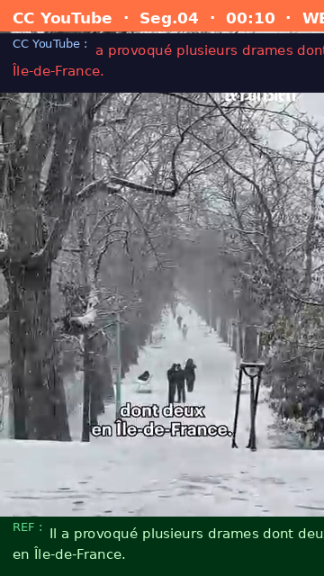
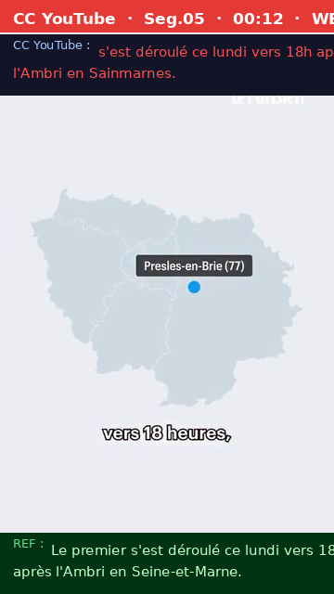
Analyse CC YouTube — WER global 10.81% vs Référence
CC YouTube = sous-titres automatiques générés par Google Speech via YouTube. WER global 10.81% vs 22.8% pour Whisper. Plus précis globalement mais sans timestamps par segment → impossible d'intégrer à Wildmoka.

ID | Début | Fin | Référence | CC YouTube | WER % | CER % | Qualité CC
1 | 00:00 | 00:03 | La neige a fait au moins 5 morts en 24 heures sur les routes de France. | La neige a fait au moins 5 morts en 24 heures sur les routes de | 6.2 | 11.3 | Bon
2 | 00:03 | 00:08 | L'épisode que connaît l'hexagone depuis ce lundi avait été un peu sous-évalué par les services météorologiques, | L'épisode que connaît l'hexagone depuis ce lundi avait été un peu sous-évalué par les services météorologiques | 6.2 | 0.9 | Bon
3 | 00:08 | 00:10 | a reconnu le ministre des transports Philippe Tabarot. | reconnu le ministre des transports Philippe Tabarot. | 12.5 | 3.7 | Acceptable
4 | 00:10 | 00:12 | Il a provoqué plusieurs drames dont deux en Île-de-France. | a provoqué plusieurs drames dont deux en Île-de-France. | 11.1 | 5.2 | Acceptable
5 | 00:12 | 00:16 | Le premier s'est déroulé ce lundi vers 18h après l'Ambri en Seine-et-Marne. | s'est déroulé ce lundi vers 18h après l'Ambri en Sainmarnes. | 25 | 25.3 | À corriger
6 | 00:16 | 00:20 | Une camionnette et un poids lourd sont entrés en collision au niveau du carrefour de deux départementales. | camionnette et un poids lourd sont entrés en collision au niveau du carrefour de deux départementales. | 5.9 | 3.8 | Bon
7 | 00:20 | 00:23 | Le conducteur du fourgon est décédé, il avait 32 ans. | conducteur du fourgon est décédé. Il avait 32 ans. | 30 | 9.4 | À corriger
8 | 00:23 | 00:29 | Un deuxième accident mortel francilien s'est déroulé vers 23h30 sur un quai de la Marne à Ormesson-sur-Marne dans le 94. | Un deuxième accident mortel francilien s'est déroulé vers 23h30 sur un quai de la Marne opreux sur main dans le | 20 | 14.2 | Acceptable
9 | 00:30 | 00:37 | Un VTC aurait perdu le contrôle et a chuté dans le fleuve, son passager est parvenu à sortir du véhicule pour rejoindre la berge à la nage. | Un VTC aurait perdu le contrôle et a chuté dans le fleuve. Son passager lui est parvenu à sortir du véhicule pour rejoindre la berge à la | 14.8 | 8.6 | Acceptable
10 | 00:37 | 00:41 | Le conducteur ne savait pas nager selon une source policière et n'a pas pu s'extraire de la voiture. | Le conducteur ne savait pas nager selon une source policière et n'a pas pu s'extraire de la | 5.6 | 9 | Bon
11 | 00:41 | 00:45 | Remonté inconscient à la surface par les secours, il n'a pas pu être réanimé. | voiture. Remonté inconscient à la surface par les secours, il n'a pas pu être | 14.3 | 23.4 | Acceptable
12 | 00:45 | 00:49 | Dans les Landes, trois personnes sont également décédées dans deux accidents liés au verglas. | réanimé. Dans les landes, trois personnes sont également décédées dans deux accidents liés au | 21.4 | 20.4 | Acceptable
13 | 00:49 | 00:55 | Deux ont péri à la suite d'une collision entre deux autocars Flixbus vers 7h10 sur l'autoroute A63. | Deux ont péri à la suite d'une collision entre deux autocars Flixbus vers 7h10 sur l'autoroute à 63. | 11.8 | 2 | Acceptable
14 | 00:55 | 00:58 | Des passagers étaient encore incarcérés ce mardi matin à 9h. | Des passagers étaient encore incarcérés ce mardi matin à | 10 | 6.7 | Acceptable
15 | 00:58 | 01:02 | Une autre personne est morte dans un accident survenu sur une départementale. | Une autre personne est morte dans un accident survenu sur une départementale. | 0 | 0 | Parfait
16 | 01:02 | 01:06 | Ce mardi matin, Météo-France a levé la vigilance orange dans les 26 départements concernés, | mardi matin, Metteofance a levé la vigilance orange dans les 26 départements concernés. | 21.4 | 11 | Acceptable
17 | 01:06 | 01:11 | mais attention, une nouvelle perturbation est attendue ce mercredi et devrait apporter de la neige | attention, une nouvelle perturbation est attendue ce mercredi et devrait apporter de la | 13.3 | 11.2 | Acceptable
18 | 01:11 | 01:15 | et localement des pluies verglaçantes sur une grande partie du nord du pays d'après Météo-France. | et localement des pluies vert glaçantes sur une grande partie du nord du pays d'après Météofrance. | 20 | 4.1 | Acceptable
19 | 01:15 | 01:19 | Le ministre des transports a appelé à limiter au maximum les déplacements. | ministre des transports a appelé à limiter au maximum | 25 | 28.4 | À corriger

Frames vidéo CC YouTube — mots erronés en rouge

